Worksheet
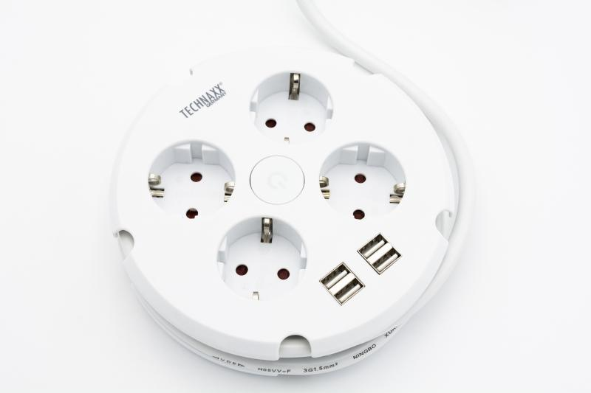
Technaxx 4-fach Steckdosenleiste mit Kabeltrommel & 4 USB-Ports TX-222

Artikelnummer | 5034 |  | VE | Keine Angabe
EAN | 4260358125657 |  | Stück pro Palette | Keine Angabe
Zollnummer | 85366990 |  | Lagen Pro Palette | Keine Angabe

Abmessungen - Artikel
Länge(cm) | Breite(cm) | Höhe(cm) | Gewicht(g)
15 | 15 | 4.1 | 466

Abmessungen - Artikelverpackung
Länge(cm) | Breite(cm) | Höhe(cm) | Leergewicht(g) | Gewicht(g) Artikel+Verpackung
16.4 | 6.4 | 21.3 | 69 | 538

Abmessungen - VE Karton (Masterkarton)
Länge(cm) | Breite(cm) | Höhe(cm) | Gewicht(g)
0 | 0 | 0 | 0

Verpackung - Bestandteile
Rest Zubehör (g) | Papier/Pappe (g) | Styropor (g) | Kunstst. Hohlkörper(g) | Kunstst. Folien(g) | Materialverbunde (g)
0 | 5 | 0 | 0 | 0 | 0

Weiterführende Informationen
Technaxx Reseller Portal

